Descripcion General
 |  |  | The Forest Software Co. |  |  |  |  | Version 1.0

 |  |  | RFC de Cambios y/o Solicitudes |  |  |  |  | Fecha de Creacion
 |  |  |  |  |  |  |  | 2020-02-14

1. Histórico de Cambios
Fecha |  | Descripcion |  |  | Fecha |  | Descripcion
2020-03-16 |  | Construcción Inicial

2. Descripción del Requerimiento
Se requiere una solución para mostrar por interfaz gráfica para mostrar las acciones de cuatro voladores seleccionados por el cliente. 1. SeaPlane 2. Helicopter 3. Bird 4. Superman

3. Requerimientos Funcionales
Item # | Descripcion |  |  |  | Item # | Descripcion
0

4. Restricciones
Item # | Descripcion |  |  |  | Item # | Descripcion

5. Aprobación del Comité
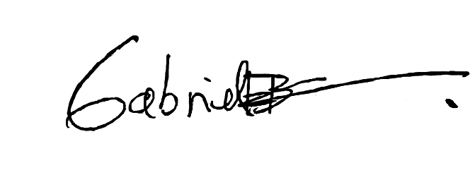 Gabriel Ernesto Blanco La Rotta C.C: 1.075.680.601 de Zipaquirá Gerente de Proyecto X_____________________________ |  |  |  | Luis Ricardo Sanchez Rodriguez C.C: 1.020.838.586 de Bogotá D.C Arquitecto X_____________________________

